상품제안서
[주문제작] 떡메모지 커버형 32절 (128*185mm/B6/100매) | 상품코드: F24151

 |  |  |  |  |  |  | 02-412-0044 | www.easy1.co.kr
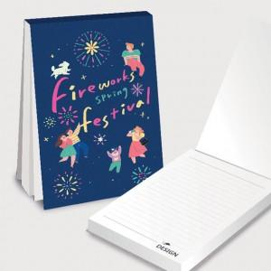

【상세/제작정보】 | <p><span style="font-size: 12pt;"><b>** 내지 먹1도 추가시- 100원별도&nbsp;</b></span></p><p><span style="font-size: 12pt;"><b>** 배송비- 한박스 70개 / 5000원</b></span></p><p>&nbsp;</p>

【인쇄/포장옵션】 | 풀칼라 / OPP(비닐)

【공급단가】 | 수량 | 1,000~ | 2,000~ | 3,000~ | 5,000~ | 10,000~
*VAT별도 | 단가 | 1,280원 | 1,260원 | 1,230원 | 1,200원 | 1,180원
 | OPP 개별 비닐 포장

【상품 URL】 | https://easy1.co.kr:443/src/goods_detail.php?gdno=24151

